Compras feriado
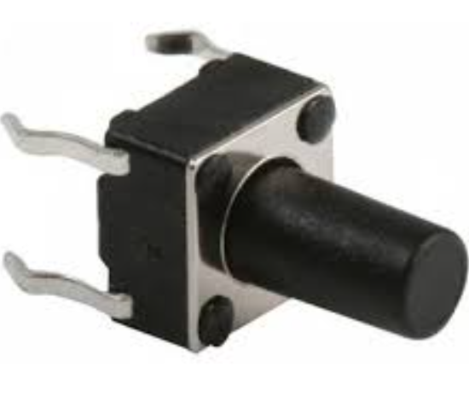
Componente | Cantidad | Comentario
Hojas termotrasferencia A4 | 3 | Puede ser de otro tamaño. En Celsius tenian oficio
Placa FR4 20x10cm | 1 | Tamaño minimo
Tira de pines hembra 1x40 | 2
Switch pulsador largo | 3 | Hay unos con e boton más largo para meter en el gabitene. Alfa tiene ->

SHT20 con encalsupado | 1 | $8100, llega entre 27 y 30 de Junio

